Karte
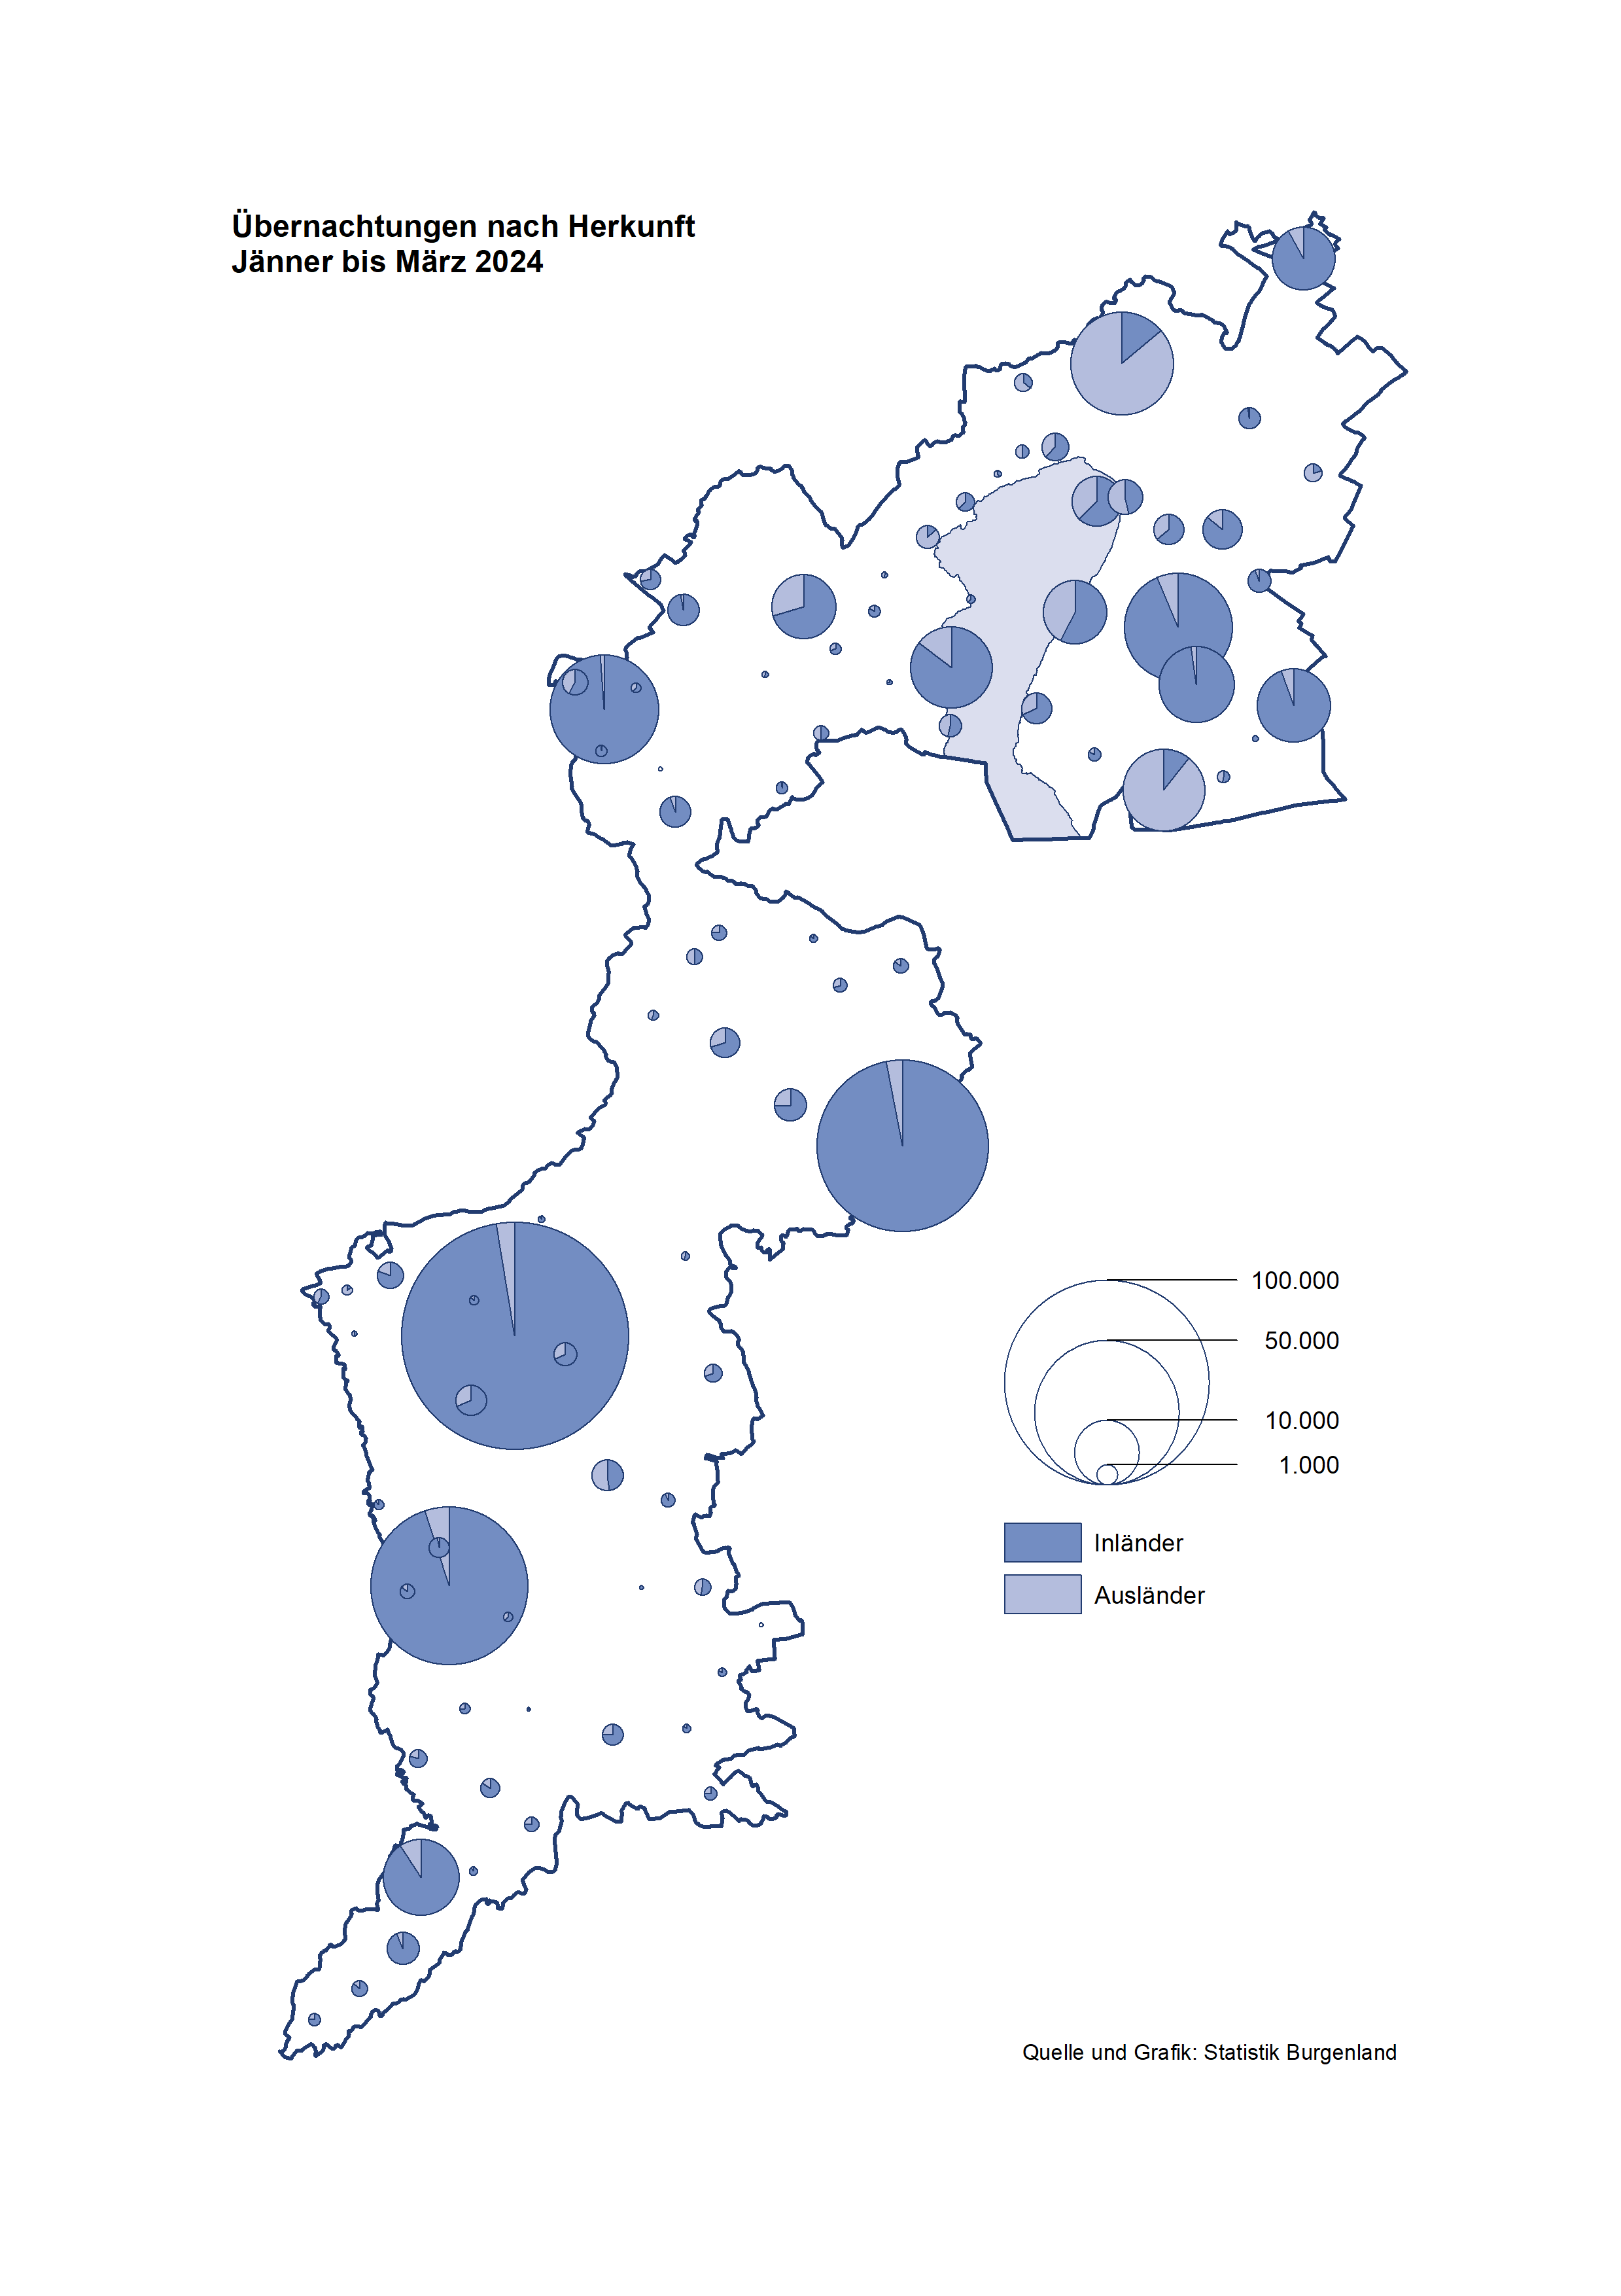

Bgld
Ankünfte nach Unterkunftsart |  |  |  |  |  |  |  | Übernachtungen nach Unterkunftsart |  |  |  |  |  |  |  | Daten für Grafik 2:
März 2024 |  |  |  |  |  |  |  | März 2024 |  |  |  |  |  |  |  |  | Monat | 2024 | 2023 | Ø 2012-2022 | 2022 | 2021 | 2020 | 2019 | 2018 | 2017 | 2016 | 2015 | 2014 | 2013 | 2012

Unterkunftsart | Ankünfte |  |  |  |  |  |  | Unterkunftsart | Übernachtungen |  |  |  |  |  |  |  |  | 499,076 | 3,146,244 | 2,884,016 | 2,935,453 | 2,510,061 | 2,287,961 | 3,144,232 | 3,050,564 | 3,092,657 | 3,084,025 | 2,914,691 | 2,912,637 | 2,853,243 | 2,938,655
 | Inländer |  | Ausländer |  | insgesamt |  |  |  | Inländer |  | Ausländer |  | insgesamt
 | 2023 | 2024 | 2023 | 2024 | 2023 | 2024 | % |  | 2023 | 2024 | 2023 | 2024 | 2023 | 2024 | % | Jänner | 1 | 149,504 | 138,816 | 127,704 | 115,620 | 29,476 | 145,353 | 142,561 | 145,246 | 145,386 | 144,674 | 134,038 | 133,981 | 132,179 | 136,230
 |  |  |  |  |  |  |  |  |  |  |  |  |  |  |  | Feber | 2 | 158,520 | 140,234 | 129,390 | 121,086 | 34,472 | 151,431 | 140,588 | 142,295 | 142,728 | 145,581 | 135,782 | 142,631 | 131,305 | 135,387
Burgenland | 45,938 | 57,384 | 9,108 | 13,317 | 55,046 | 70,701 | 28.4% | Burgenland | 127,029 | 159,344 | 22,716 | 31,708 | 149,745 | 191,052 | 27.6% | März | 3 | 191,052 | 149,745 | 138,018 | 138,364 | 45,792 | 64,358 | 163,253 | 168,732 | 155,317 | 173,021 | 148,988 | 147,200 | 164,265 | 148,907
Gewerbl. Beherbergungsbetrieb | 40,299 | 49,665 | 7,950 | 10,394 | 48,249 | 60,059 | 24.5% | Gewerbl. Beherbergungsbetrieb | 84,011 | 108,207 | 17,419 | 22,844 | 101,430 | 131,051 | 29.2% | April | 4 |  | 221,850 | 181,872 | 227,240 | 50,285 | 5,072 | 244,826 | 224,025 | 232,034 | 202,440 | 201,029 | 212,756 | 185,187 | 215,698
5/4-Stern | 32,071 | 40,643 | 4,719 | 6,767 | 36,790 | 47,410 | 28.9% | 5/4-Stern | 68,375 | 90,189 | 10,595 | 16,228 | 78,970 | 106,417 | 34.8% | Mai | 5 |  | 280,173 | 258,657 | 290,079 | 158,476 | 46,179 | 283,418 | 306,488 | 278,950 | 328,809 | 292,559 | 285,056 | 297,188 | 278,023
3-Stern | 6,684 | 7,749 | 1,611 | 1,979 | 8,295 | 9,728 | 17.3% | 3-Stern | 12,985 | 15,679 | 3,992 | 3,980 | 16,977 | 19,659 | 15.8% | Juni | 6 |  | 438,324 | 310,409 | 341,645 | 333,648 | 233,437 | 353,757 | 312,160 | 347,452 | 298,750 | 304,686 | 319,646 | 276,693 | 292,628
2/1-Stern | 1,544 | 1,273 | 1,620 | 1,648 | 3,164 | 2,921 | -7.7% | 2/1-Stern | 2,651 | 2,339 | 2,832 | 2,636 | 5,483 | 4,975 | -9.3% | Juli | 7 |  | 417,126 | 427,499 | 407,558 | 472,159 | 447,640 | 430,134 | 431,967 | 436,808 | 437,717 | 417,086 | 403,168 | 408,674 | 409,575
Privatquartier nicht auf Bauernhof | 633 | 1,037 | 255 | 473 | 888 | 1,510 | 70.0% | Privatquartier nicht auf Bauernhof | 1,331 | 1,878 | 1,304 | 1,392 | 2,635 | 3,270 | 24.1% | Aug | 8 |  | 487,313 | 506,682 | 470,298 | 557,336 | 546,671 | 513,292 | 486,508 | 503,565 | 510,434 | 483,048 | 494,104 | 488,499 | 519,743
Privatquartier auf Bauernhof | 297 | 223 | 72 | 130 | 369 | 353 | -4.3% | Privatquartier auf Bauernhof | 496 | 396 | 171 | 262 | 667 | 658 | -1.3% | Sept | 9 |  | 311,564 | 302,431 | 294,755 | 360,851 | 369,853 | 301,838 | 294,404 | 306,558 | 299,008 | 282,739 | 260,716 | 264,879 | 291,135
Campingplatz | 1,002 | 2,286 | 66 | 1,145 | 1,068 | 3,431 | 221.3% | Campingplatz | 1,937 | 5,159 | 151 | 3,037 | 2,088 | 8,196 | 292.5% | Okt | 10 |  | 227,566 | 217,801 | 230,442 | 257,755 | 203,553 | 225,667 | 217,367 | 218,450 | 217,470 | 203,272 | 206,019 | 203,858 | 211,959
Kurheim der Sozialvers.träger | 564 | 533 | 3 | 2 | 567 | 535 | -5.6% | Kurheim der Sozialvers.träger | 11,585 | 11,798 | 62 | 21 | 11,647 | 11,819 | 1.5% | Nov | 11 |  | 183,404 | 161,467 | 164,130 | 126,150 | 46,036 | 193,867 | 183,958 | 181,241 | 179,370 | 171,475 | 171,477 | 179,421 | 179,009
Private und öffentliche Kurheime | 1,374 | 1,531 | 15 | 16 | 1,389 | 1,547 | 11.4% | Private und öffentliche Kurheime | 23,971 | 26,958 | 251 | 221 | 24,222 | 27,179 | 12.2% | Dez | 12 |  | 150,129 | 122,088 | 134,236 | 83,661 | 28,378 | 151,031 | 137,414 | 144,168 | 146,751 | 139,989 | 135,883 | 121,095 | 120,361
Jugendherberge | 208 | 158 | 33 | 6 | 241 | 164 | -32.0% | Jugendherberge | 229 | 263 | 605 | 32 | 834 | 295 | -64.6%
Ferienwohnung, Ferienhaus | 1,437 | 1,877 | 654 | 1,060 | 2,091 | 2,937 | 40.5% | Ferienwohnung, Ferienhaus | 3,149 | 4,540 | 2,475 | 3,556 | 5,624 | 8,096 | 44.0% | Überschrift1: | Übernachtungen im März nach Unterkunftsarten
Sonstige Unterkunft | 124 | 74 | 60 | 91 | 184 | 165 | -10.3% | Sonstige Unterkunft | 320 | 145 | 278 | 343 | 598 | 488 | -18.4%
 |  |  |  |  |  |  |  |  |  |  |  |  |  |  |  | Nur gelbe Zellen eingeben, Rest sind Formeln!

Übernachtungen nach Monaten
 | Ø 2012-2022 | 2023 | 2024
Jänner | 127,704 | 138,816 | 149,504
Feber | 129,390 | 140,234 | 158,520
März | 138,018 | 149,745 | 191,052
April | 181,872 | 221,850
Mai | 258,657 | 280,173
Juni | 310,409 | 438,324
Juli | 427,499 | 417,126
Aug | 506,682 | 487,313
Sept | 302,431 | 311,564
Okt | 217,801 | 227,566
Nov | 161,467 | 183,404
Dez | 122,088 | 150,129
Übernachtungen im März nach Unterkunftsarten
 |  |  |  |  |  |  |  |  |  |  |  |  |  |  |  | Daten für Grafik 1:
 |  |  |  |  |  |  |  |  |  |  |  |  |  |  |  |  | 2024 | 2023
 |  |  |  |  |  |  |  |  |  |  |  |  |  |  |  | 5/4-Stern | 106,417 | 78,970
 |  |  |  |  |  |  |  |  |  |  |  |  |  |  |  | 3-Stern | 19,659 | 16,977
 |  |  |  |  |  |  |  |  |  |  |  |  |  |  |  | 2/1-Stern | 4,975 | 5,483
 |  |  |  |  |  |  |  |  |  |  |  |  |  |  |  | Privatquartier | 3,928 | 3,302
 |  |  |  |  |  |  |  |  |  |  |  |  |  |  |  | Campingplatz | 8,196 | 2,088
 |  |  |  |  |  |  |  |  |  |  |  |  |  |  |  | Kurheim, Erhol. | 38,998 | 35,869
 |  |  |  |  |  |  |  |  |  |  |  |  |  |  |  | Sonst. Unterk. | 8,879 | 7,056

 |  |  |  |  |  |  |  |  |  |  |  |  |  |  |  | Kontrolle | 191,052 | 149,745

Gem20
Die 20 Gemeinden mit den meisten Übernachtungen
März 2024

Gemeinde | Ankünfte |  |  | Übernachtungen
 | 2023 | 2024 | % | 2023 | 2024 | %

Bad Tatzmannsdorf | 8,407 | 10,337 | 23.0% | 37,231 | 45,261 | 21.6%
Lutzmannsburg | 8,510 | 11,073 | 30.1% | 16,857 | 24,059 | 42.7%
Stegersbach | 6,512 | 9,037 | 38.8% | 15,597 | 21,935 | 40.6%
Bad Sauerbrunn | 682 | 721 | 5.7% | 9,138 | 10,128 | 10.8%
Frauenkirchen | 5,147 | 5,562 | 8.1% | 8,951 | 9,970 | 11.4%
Parndorf | 4,436 | 5,397 | 21.7% | 6,967 | 8,187 | 17.5%
Podersdorf a. See | 1,521 | 3,401 | 123.6% | 2,651 | 7,789 | 193.8%
Rust | 1,282 | 2,033 | 58.6% | 5,204 | 6,844 | 31.5%
Jennersdorf | 1,934 | 2,942 | 52.1% | 3,503 | 5,684 | 62.3%
Pamhagen | 730 | 1,358 | 86.0% | 3,090 | 5,487 | 77.6%
Sankt Andrä a. Zicksee | 163 | 366 | 124.5% | 3,486 | 4,884 | 40.1%
Andau | 2,567 | 3,055 | 19.0% | 3,667 | 4,674 | 27.5%
Eisenstadt | 1,613 | 2,250 | 39.5% | 2,816 | 3,817 | 35.5%
Kittsee | 124 | 220 | 77.4% | 3,026 | 3,398 | 12.3%
Neusiedl a. See | 1,129 | 1,515 | 34.2% | 2,307 | 2,964 | 28.5%
Weiden a. See | 58 | 869 |  | 180 | 1,659
Illmitz | 977 | 652 | -33.3% | 2,172 | 1,563 | -28.0%
Mönchhof | 233 | 249 | 6.9% | 1,674 | 1,438 | -14.1%
St. Martin a. d. Raab | 620 | 582 | -6.1% | 1,318 | 1,344 | 2.0%
Steinbrunn | 475 | 250 | -47.4% | 1,045 | 1,231 | 17.8%

Die 10 Gemeinden mit den meisten Übernachtungen im März
 |  |  |  |  |  |  |  | Daten für Grafik: | 2023 | 2024 | 2023 | 2024
 |  |  |  |  |  |  | 1 | Bad Tatzmannsdorf | 37,231 | 45,261 | 24.9 | 23.7
 |  |  |  |  |  |  | 2 | Lutzmannsburg | 16,857 | 24,059 | 11.3 | 12.6
 |  |  |  |  |  |  | 3 | Stegersbach | 15,597 | 21,935 | 10.4 | 11.5
 |  |  |  |  |  |  | 4 | Bad Sauerbrunn | 9,138 | 10,128 | 6.1 | 5.3
 |  |  |  |  |  |  | 5 | Frauenkirchen | 8,951 | 9,970 | 6.0 | 5.2
 |  |  |  |  |  |  | 6 | Parndorf | 6,967 | 8,187 | 4.7 | 4.3
 |  |  |  |  |  |  | 7 | Podersdorf a. See | 2,651 | 7,789 | 1.8 | 4.1
 |  |  |  |  |  |  | 8 | Rust | 5,204 | 6,844 | 3.5 | 3.6
 |  |  |  |  |  |  | 9 | Jennersdorf | 3,503 | 5,684 | 2.3 | 3.0
 |  |  |  |  |  |  | 10 | Pamhagen | 3,090 | 5,487 | 2.1 | 2.9
 |  |  |  |  |  |  |  | restliche Gemeinden | 40,556 | 45,708 | 27.1 | 23.9

 |  |  |  |  |  |  |  | Insgesamt | 149,745 | 191,052 | 100.0 | 100.0

 |  |  |  |  |  |  |  | Überschrift: | Die 10 Gemeinden mit den meisten Übernachtungen im März

